Sheet1
每月工作计划表
2022年 |  |  | 10 月 |  |  |  | 本月重要事项 |  | 8件 | 本月工作总结
日 | 一 | 二 | 三 | 四 | 五 | 六 | 1 | 事项1 | ☑ | 总项数 |  | 已完成 | 未完成 | 完成率
2022-09-25 | 2022-09-26 | 2022-09-27 | 2022-09-28 | 2022-09-29 | 2022-09-30 | 2022-10-01 | 2 | 事项2 | ☑ | 8 |  | 5 | 3 | 62.5%
完成率
2022-10-02 | 2022-10-03 | 2022-10-04 | 2022-10-05 | 2022-10-06 | 2022-10-07 | 2022-10-08 | 3 | 事项3 | ☑
2022-10-09 | 2022-10-10 | 2022-10-11 | 2022-10-12 | 2022-10-13 | 2022-10-14 | 2022-10-15 | 4 | 事项4 | ☑
2022-10-16 | 2022-10-17 | 2022-10-18 | 2022-10-19 | 2022-10-20 | 2022-10-21 | 2022-10-22 | 5 | 事项5 | ☑
2022-10-23 | 2022-10-24 | 2022-10-25 | 2022-10-26 | 2022-10-27 | 2022-10-28 | 2022-10-29 | 6 | 事项6 | ☐
2022-10-30 | 2022-10-31 |  |  |  |  |  | 7 | 事项7 | ☐ | 本周重点跟进事项
 |  |  |  |  |  |  | 8 | 事项8 | ☐ | 1 | 事项4 |  |  |  | ☑
2022年 |  |  | 11 月 |  |  |  | 9 |  |  | 2 | 事项6 |  |  |  | ☐
日 | 一 | 二 | 三 | 四 | 五 | 六 | 10 |  |  | 3 | 事项8 |  |  |  | ☐
2022-10-30 | 2022-10-31 | 2022-11-01 | 2022-11-02 | 2022-11-03 | 2022-11-04 | 2022-11-05 | 11 |  |  | 4
2022-11-06 | 2022-11-07 | 2022-11-08 | 2022-11-09 | 2022-11-10 | 2022-11-11 | 2022-11-12 | 12 |  |  | 5
2022-11-13 | 2022-11-14 | 2022-11-15 | 2022-11-16 | 2022-11-17 | 2022-11-18 | 2022-11-19 | 13 |  |  | 6
2022-11-20 | 2022-11-21 | 2022-11-22 | 2022-11-23 | 2022-11-24 | 2022-11-25 | 2022-11-26 | 14 |  |  | 7
2022-11-27 | 2022-11-28 | 2022-11-29 | 2022-11-30 |  |  |  | 15 |  |  | 8
 |  |  |  |  |  |  | 16 |  |  | 9

Sheet2
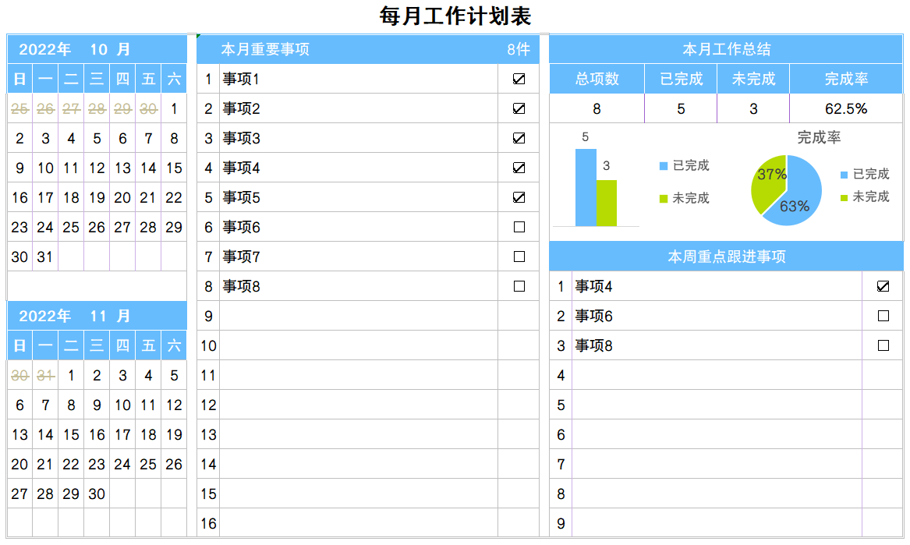
稻壳儿表格模板使用说明
（本页为说明页，用户使用模板时可删除本页内容）

01
基础操作指南
中文｜字体名称
汉仪中黑S
02
字体说明

· 如何撤销工作表保护？
1、选中对应工作表。
2、点击：「审阅---撤销工作表」保护。

· 如何增加行数？
1、选中最后一行，鼠标放在选中区域右下角。
2、当鼠标箭头变成黑色十字形时，点击鼠标左键下拉即可。

【说明】
模板中使用的字体仅限于个人学习、研究或欣赏目的使用，如需商用请您自行向版权方购买、获取商用版权。

· 表格使用说明。
1.紫色方框为可更新日历（修改年份月份即可）；
2.红色箭头为本月重要事项件数（件数自动计算返回）；
3.红色方框为本周重点跟进事项；
4.蓝色箭头为当前本月工作的完成情况总结与完成率。
03
素材说明
图片：
无
素材：
无

